Enable Domain
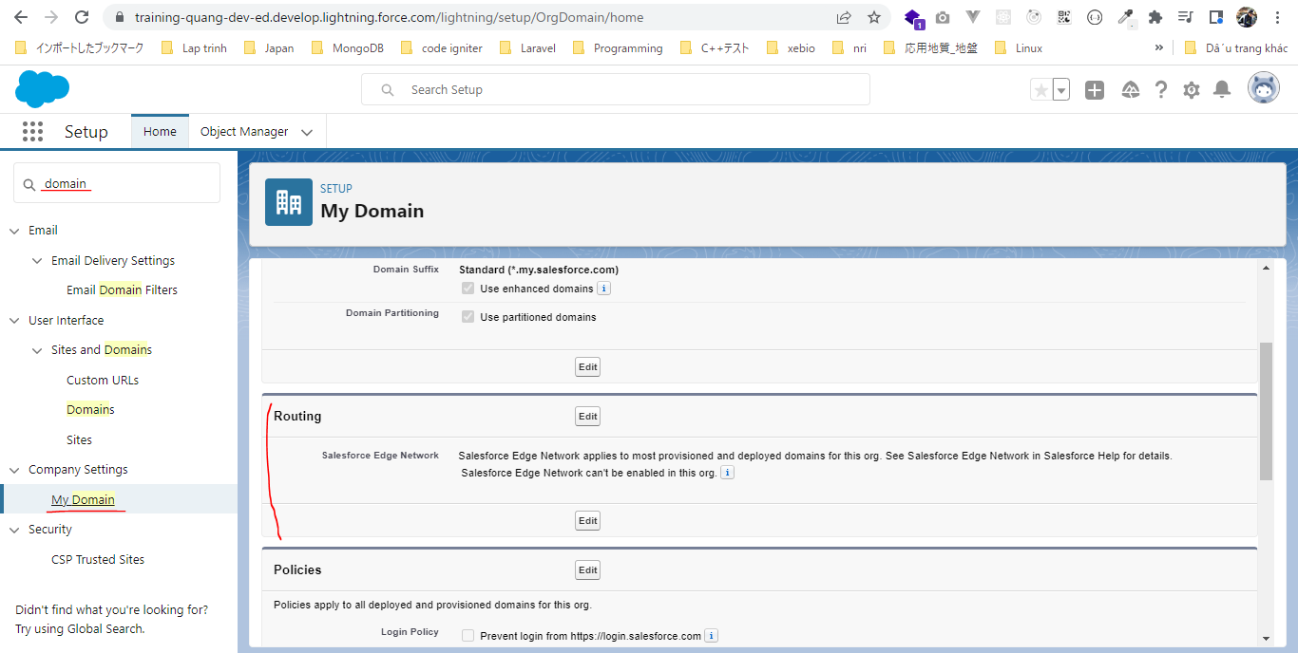
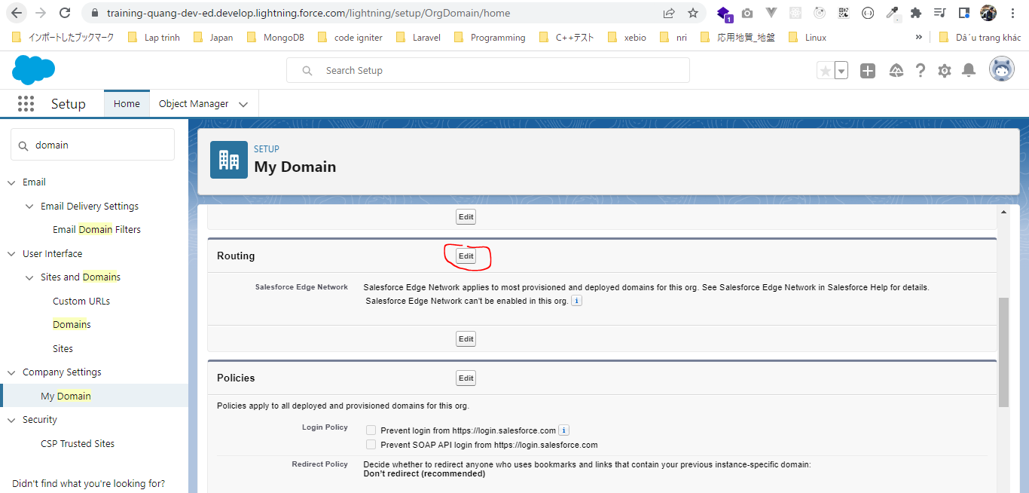
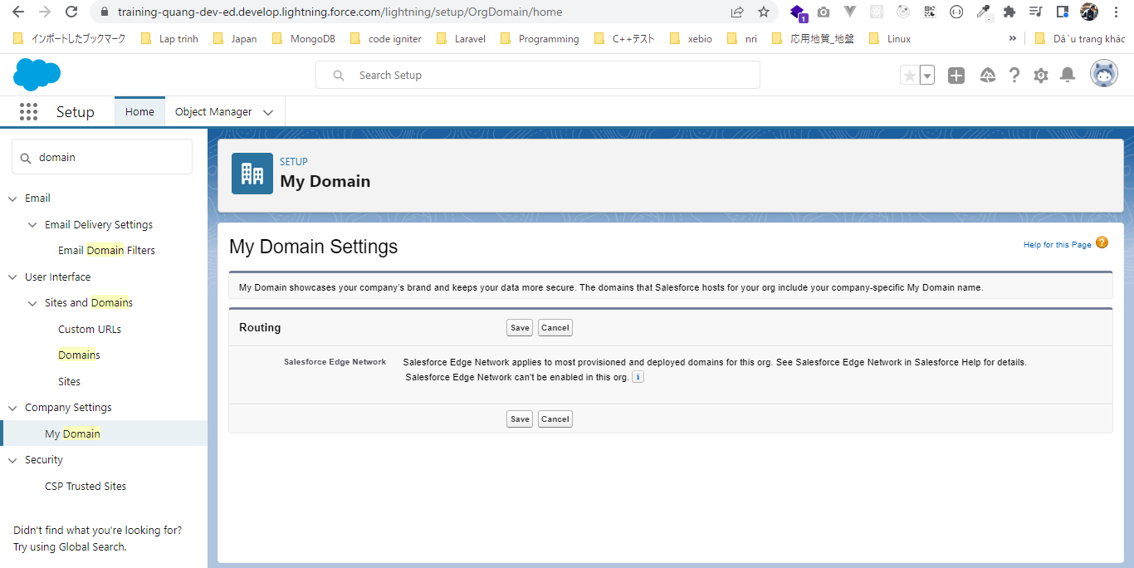
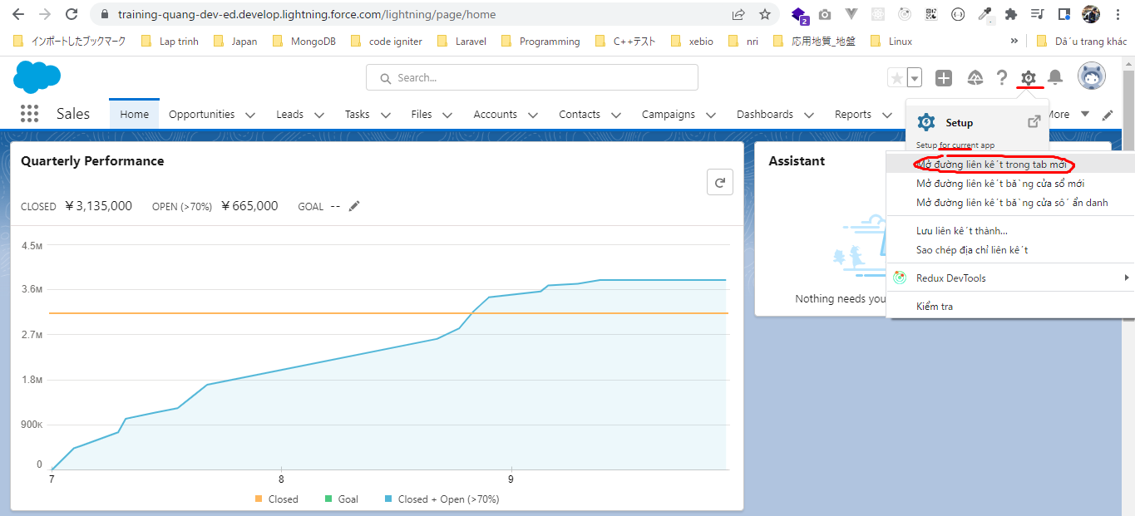

My Domain Settings
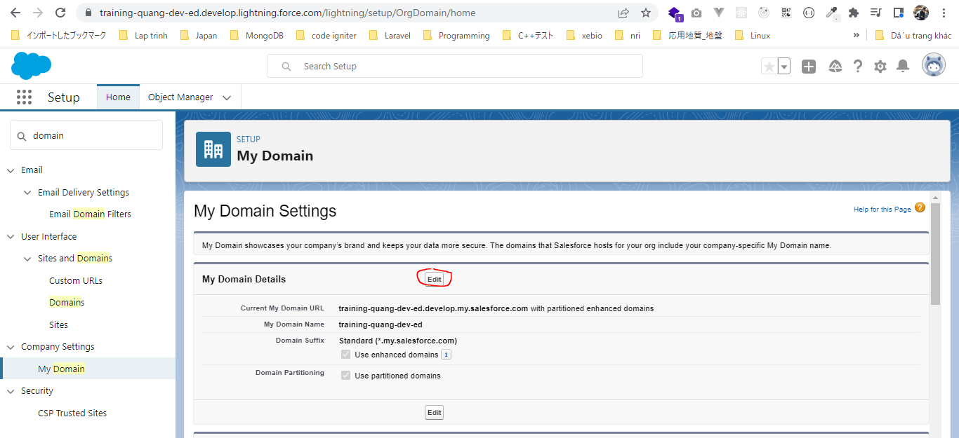

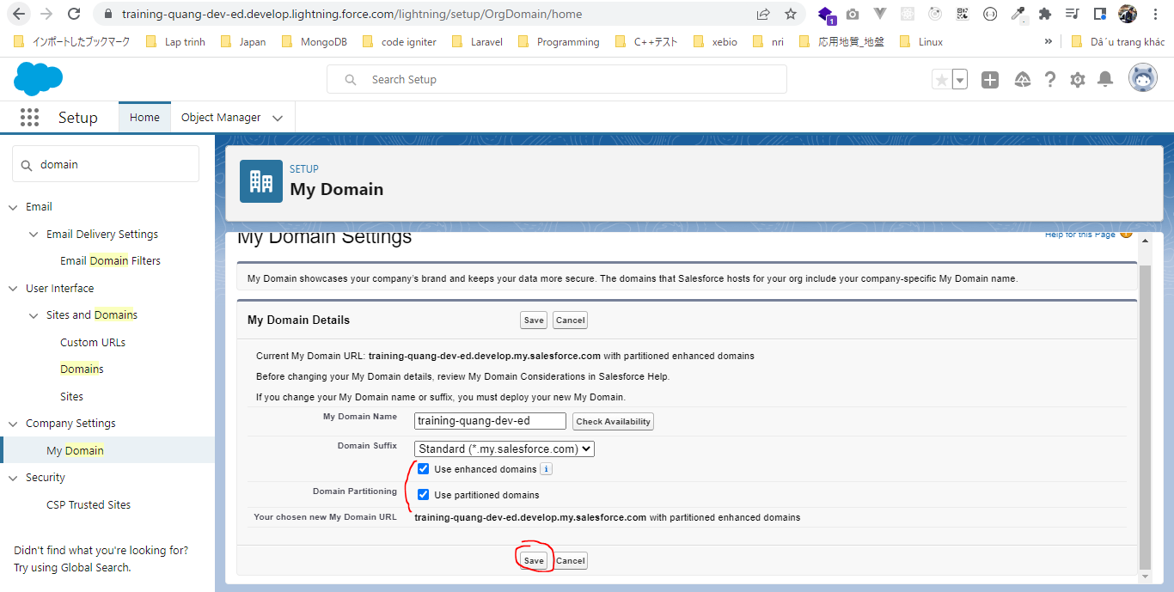

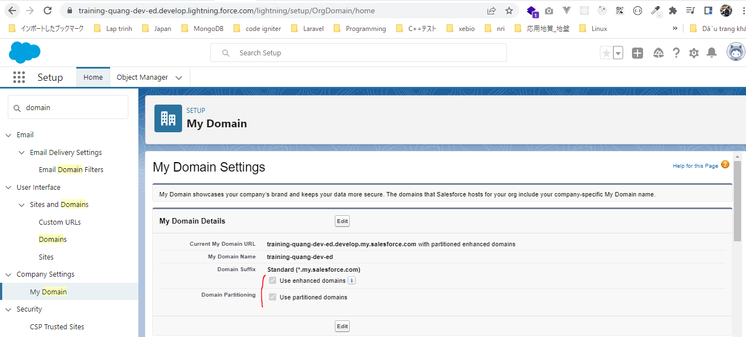

Routing

Hello World Component
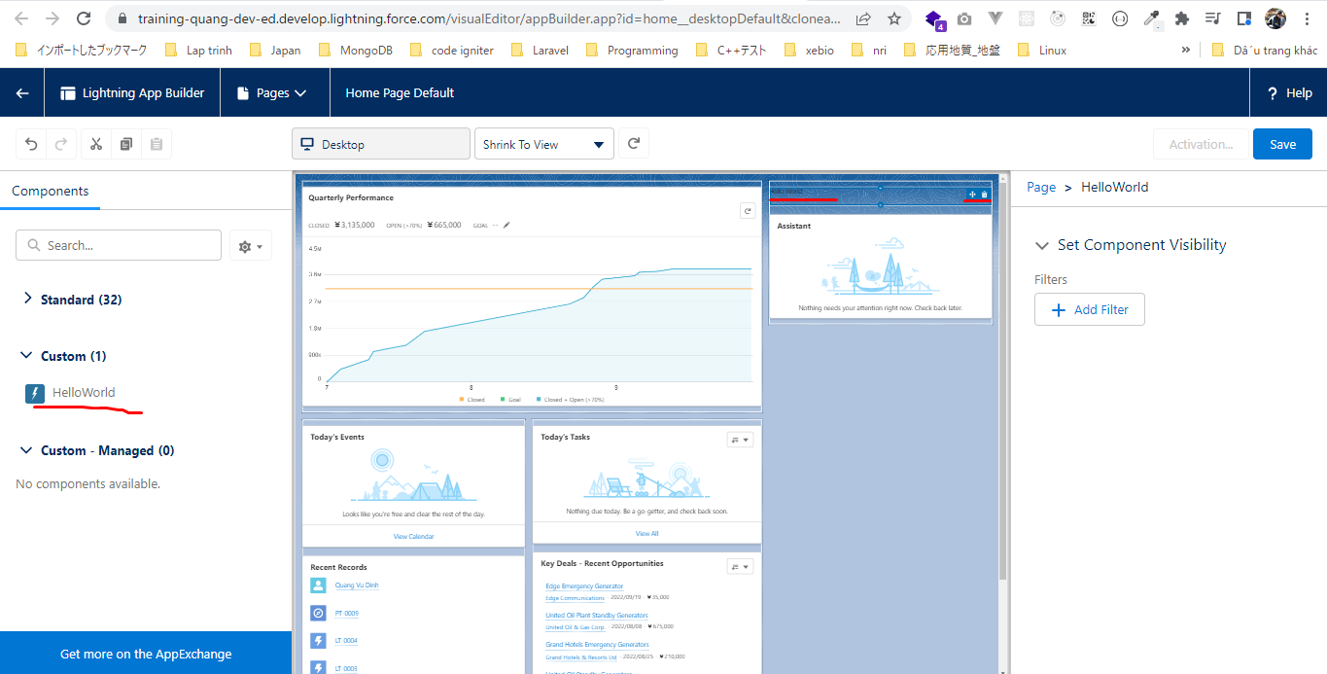

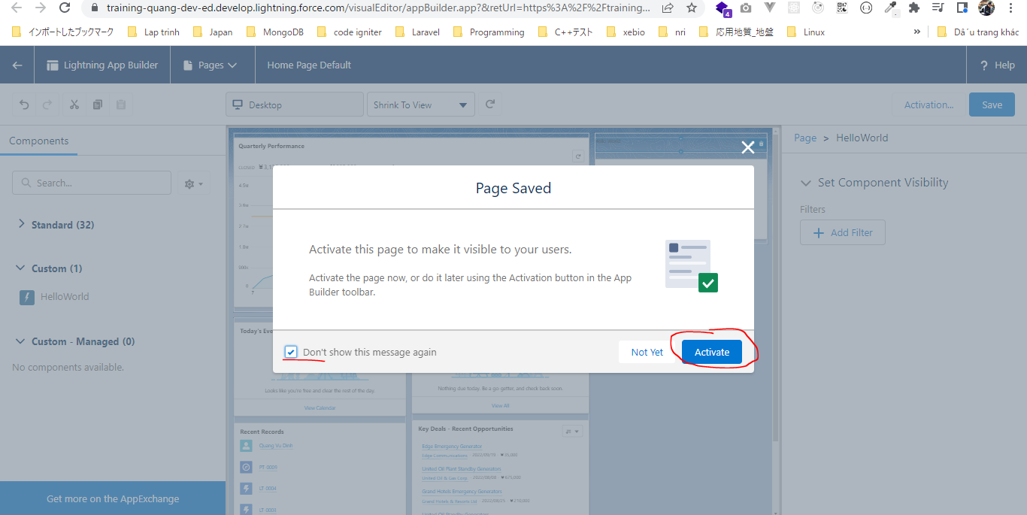
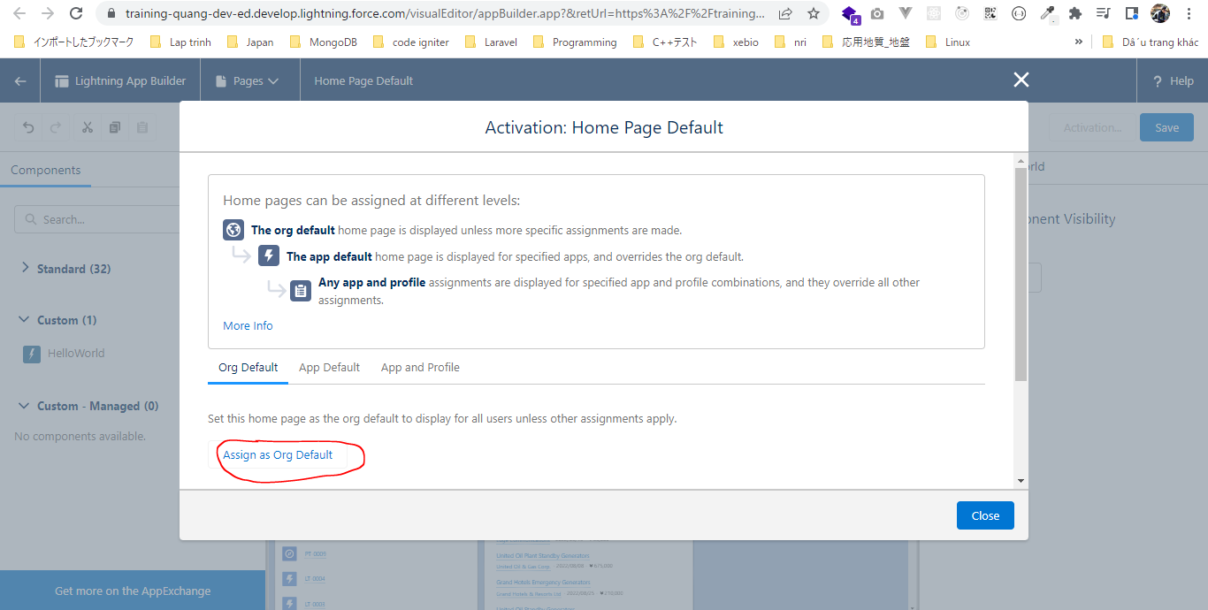
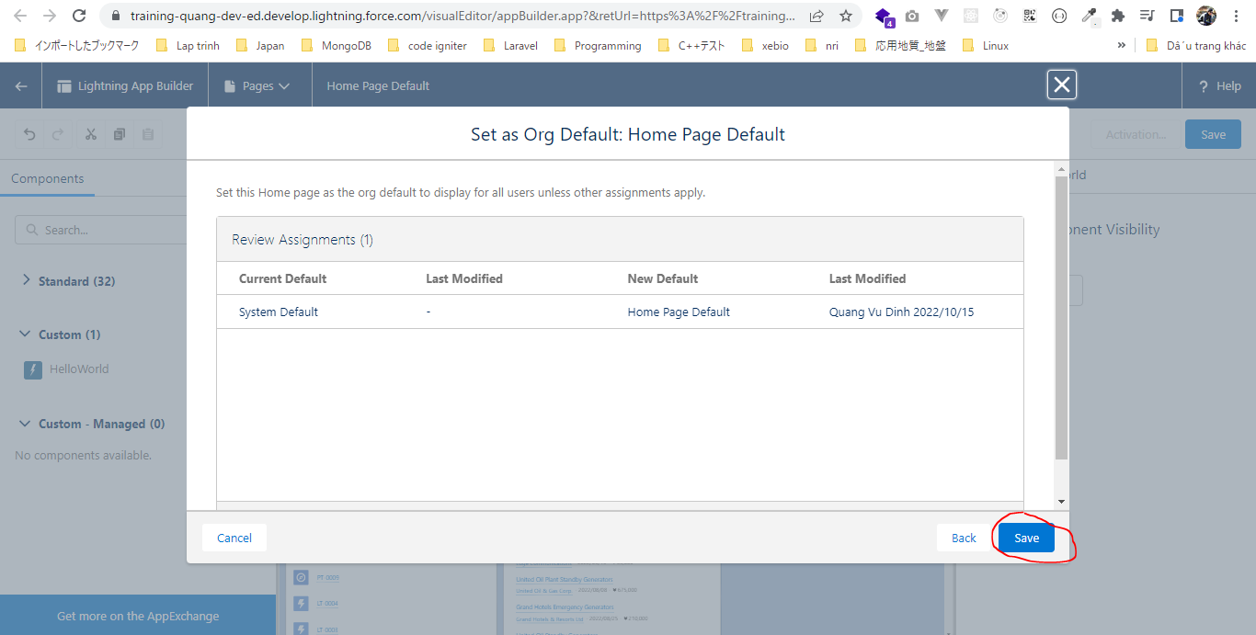
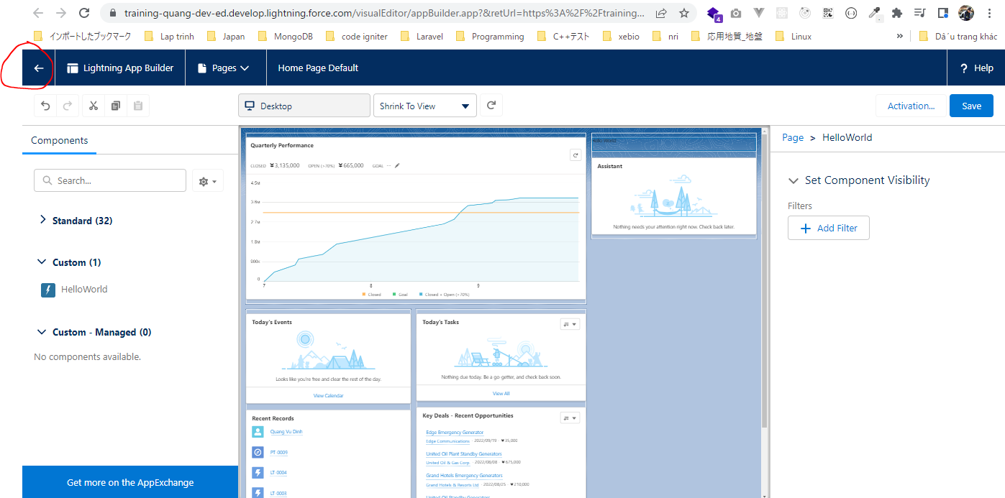
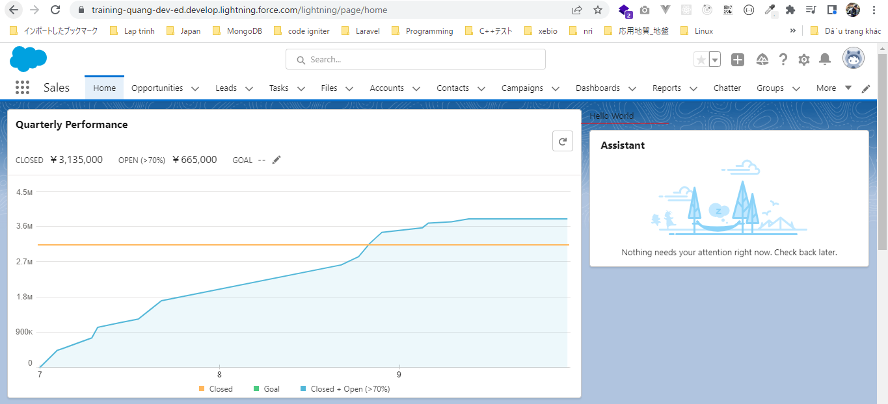
構成
 | salesforce
 |  | 2.Apex-Fundamentals
 |  | 3.Control-Flow-Statements
 |  | 4.Apex-Classes-and-Methods
 |  | 5.Apex-Testing
 |  | 6.Salesforce-Object-Query-Language
 |  | 7.SObject-and-DML
 |  | 8.Exception-Handling
 |  | 9.VS Code-Setup
 |  | 10.Governors-Limits-and-Code-Bulkification
 |  | 11.Advanced-SOQL
 |  | 12.Trigger-overview
 |  | 13.Apex-Testing-Part-2
 |  | 14.Aura-Framework |  |  | → | new
 |  |  | 1.aura-hello-world |  | → | new
 |  |  |  | HelloWorld.cmp | → | new
 |  | Boss-Level-Challenge

salesforce\14.Aura-Framework\1.aura-hello-world\HelloWorld.cmp
 | <aura:component implements="flexipage:availableForAllPageTypes" access="global" >
 | Hello World
 | </aura:component>

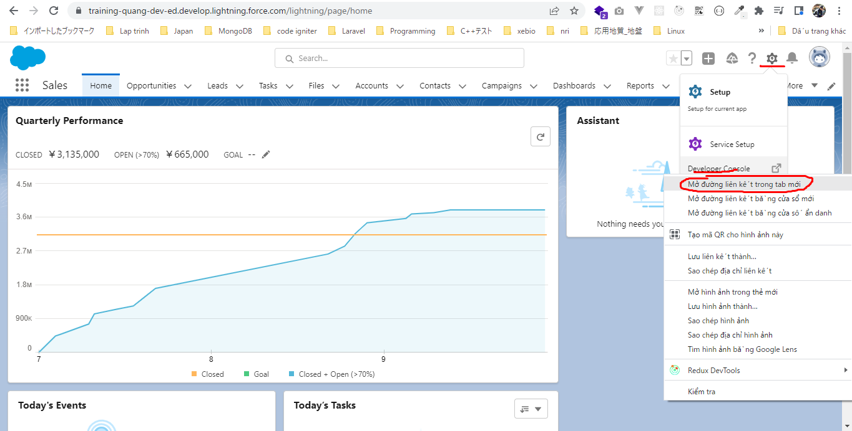

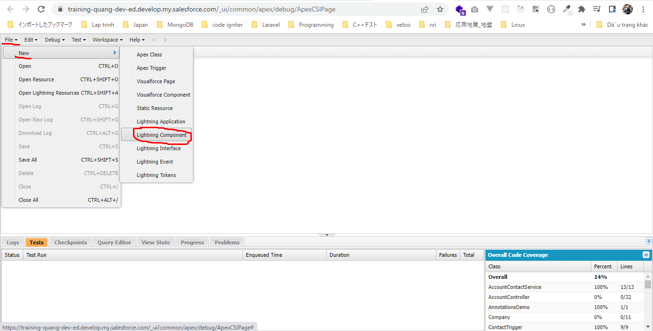

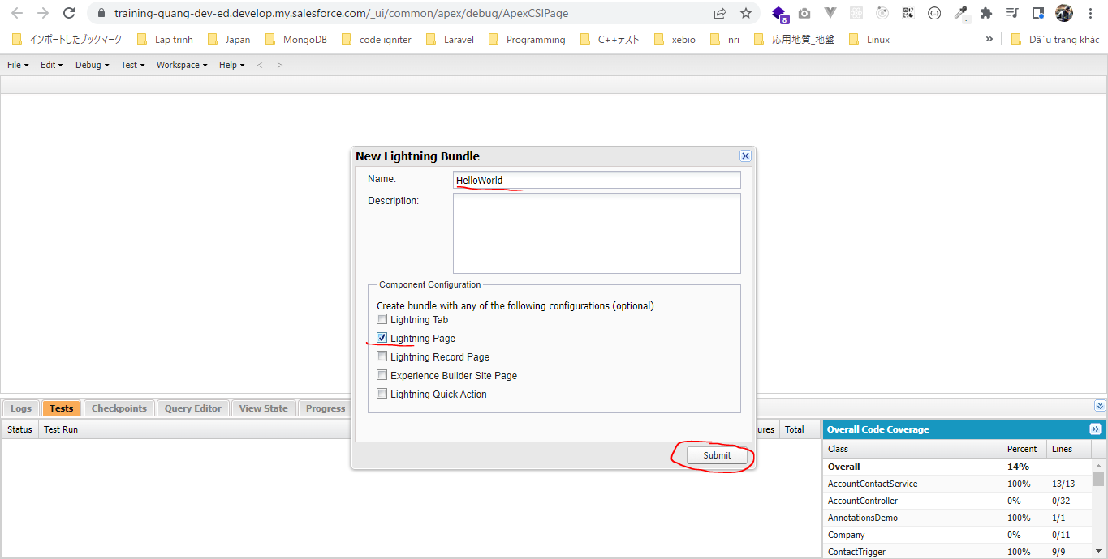

 | 2 tab được sinh ra nhưng tab thứ nhất ko cần dùng đến nên có thể đóng lại
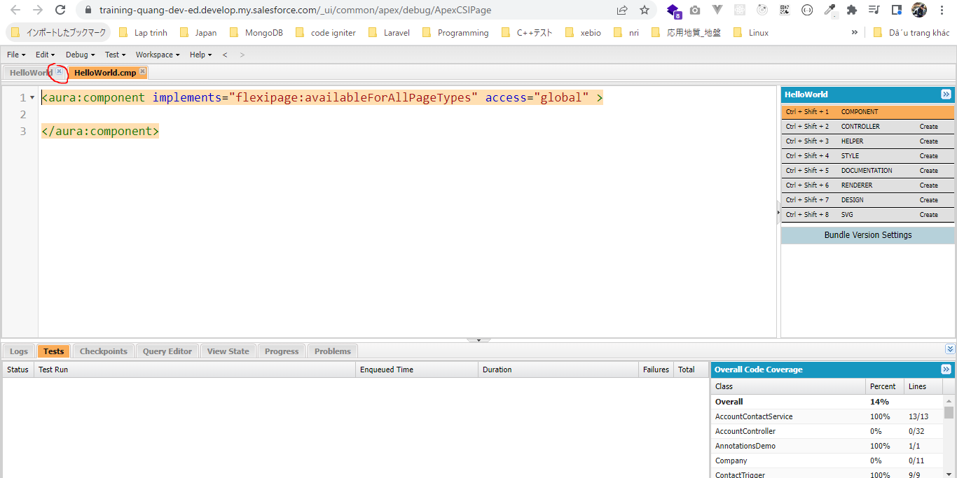

 | this line makes our lightning component available for app builder pages, because we have selected that check box while creating component
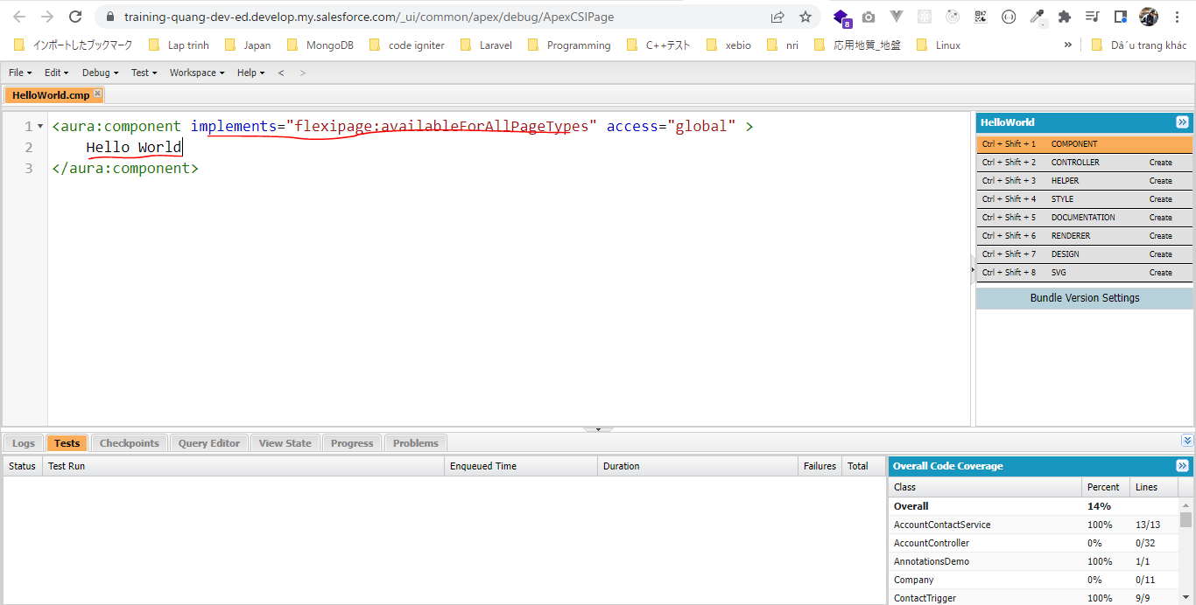

Cho component hiển thị
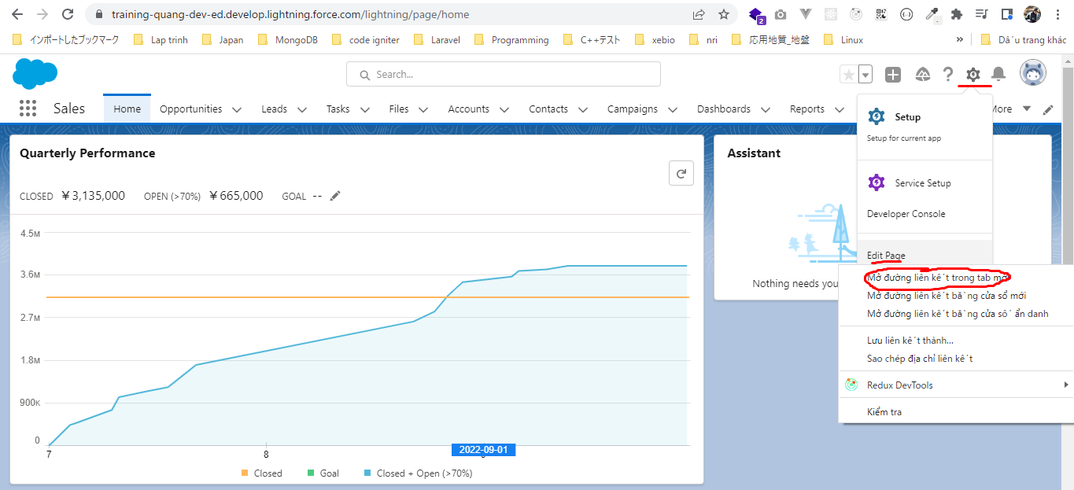

 | Dùng chuột để kéo thả component đến vị trí mong muốn
 | Có thể move và xóa component theo ý muốn
 | Phải có dòng này để component có thể được list ở đây

Component Library
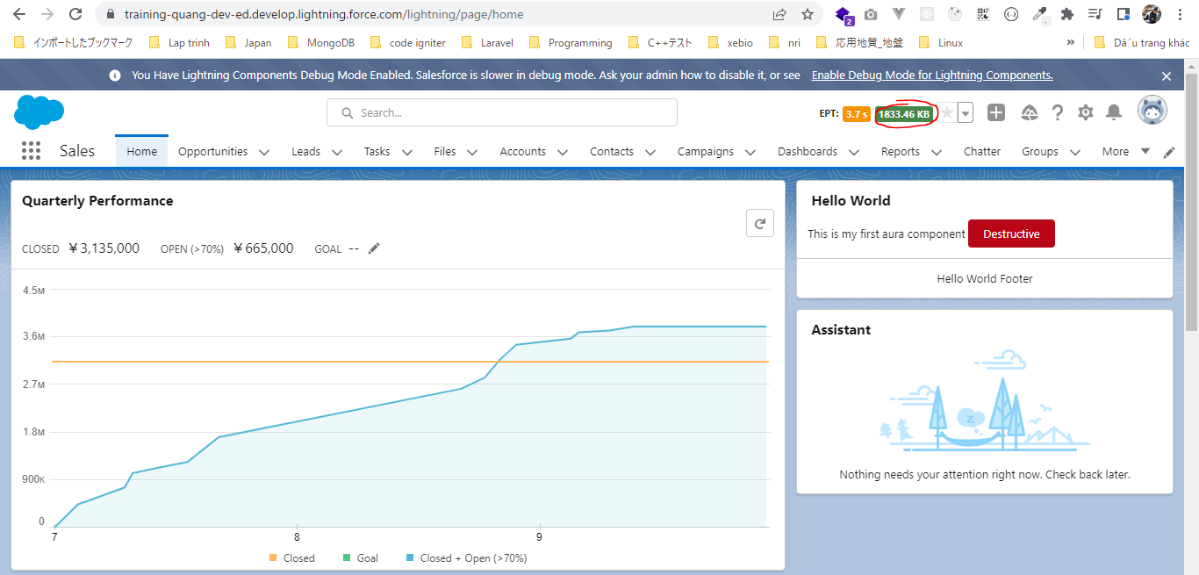
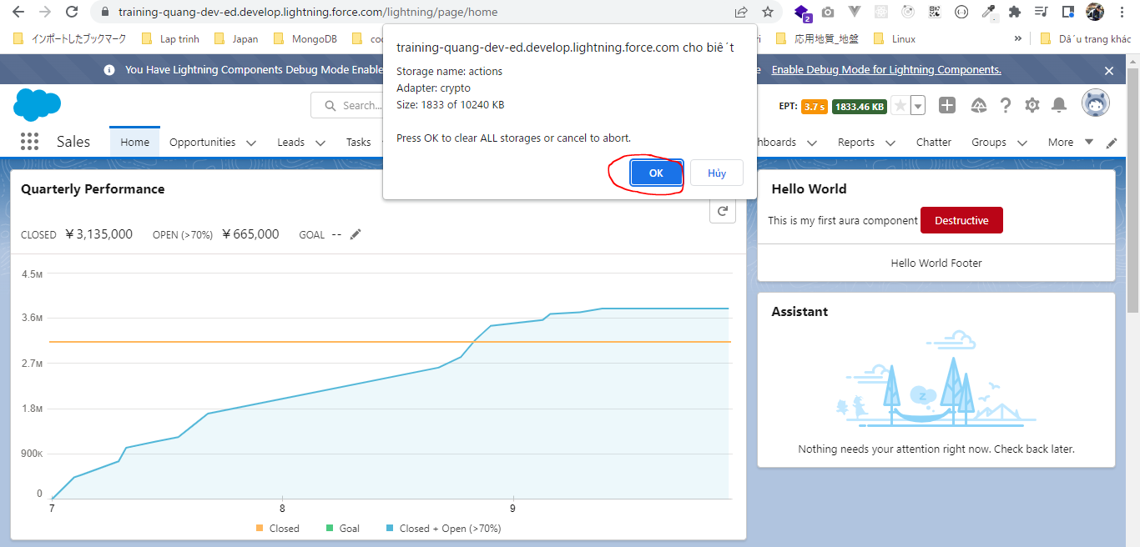
構成
 | salesforce
 |  | 2.Apex-Fundamentals
 |  | 3.Control-Flow-Statements
 |  | 4.Apex-Classes-and-Methods
 |  | 5.Apex-Testing
 |  | 6.Salesforce-Object-Query-Language
 |  | 7.SObject-and-DML
 |  | 8.Exception-Handling
 |  | 9.VS Code-Setup
 |  | 10.Governors-Limits-and-Code-Bulkification
 |  | 11.Advanced-SOQL
 |  | 12.Trigger-overview
 |  | 13.Apex-Testing-Part-2
 |  | 14.Aura-Framework
 |  |  | 1.aura-hello-world
 |  |  |  | HelloWorld.cmp
 |  |  | 2.aura-component-library |  | → | new
 |  |  |  | HelloWorld.cmp | → | new
 |  | Boss-Level-Challenge

salesforce\14.Aura-Framework\2.aura-component-library\HelloWorld.cmp
 | <aura:component implements="flexipage:availableForAllPageTypes" access="global" >
 | <lightning:card footer="Hello World Footer" title="Hello World">
 | <p class="slds-p-horizontal_small">
 | This is my first aura component
 | <lightning:button variant="destructive" label="Destructive" title="Destructive action" />
 | </p>
 | </lightning:card>
 | </aura:component>

 | lightning component library
 | https://developer.salesforce.com/docs/component-library/overview/components
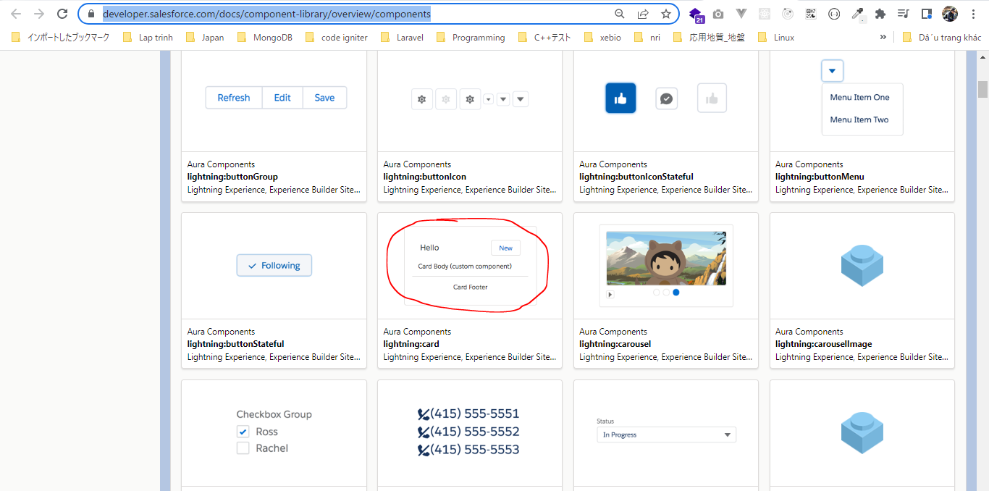

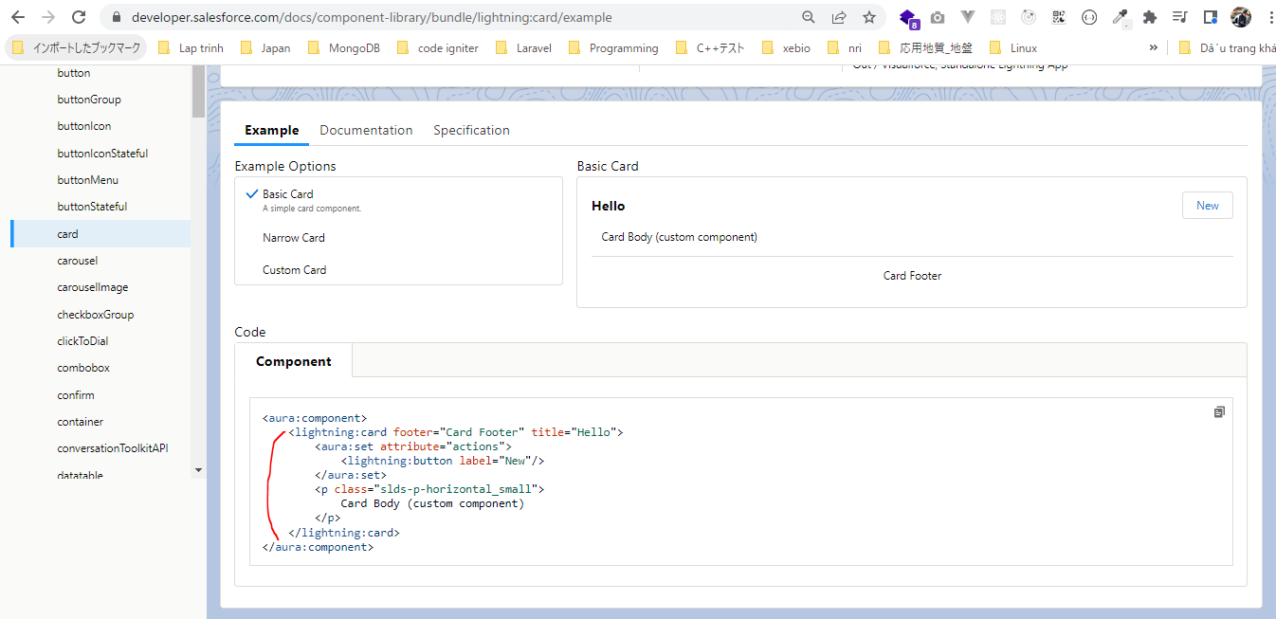

 | Thêm button vào card body và bỏ đi onclick của button đó
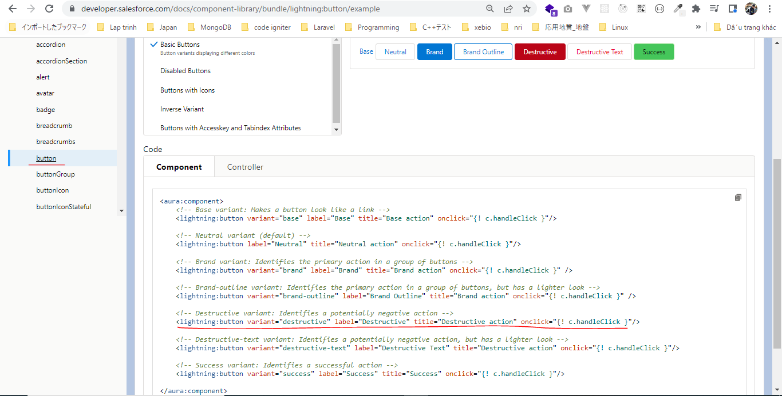

 | Thay đổi giá trị của các thuộc tính
 | Không cần phần action
 | <aura:component implements="flexipage:availableForAllPageTypes" access="global" >
 | <lightning:card footer="Hello World Footer" title="Hello World">
 | <p class="slds-p-horizontal_small">
 | This is my first aura component
 | <lightning:button variant="destructive" label="Destructive" title="Destructive action" />
 | </p>
 | </lightning:card>
 | </aura:component>

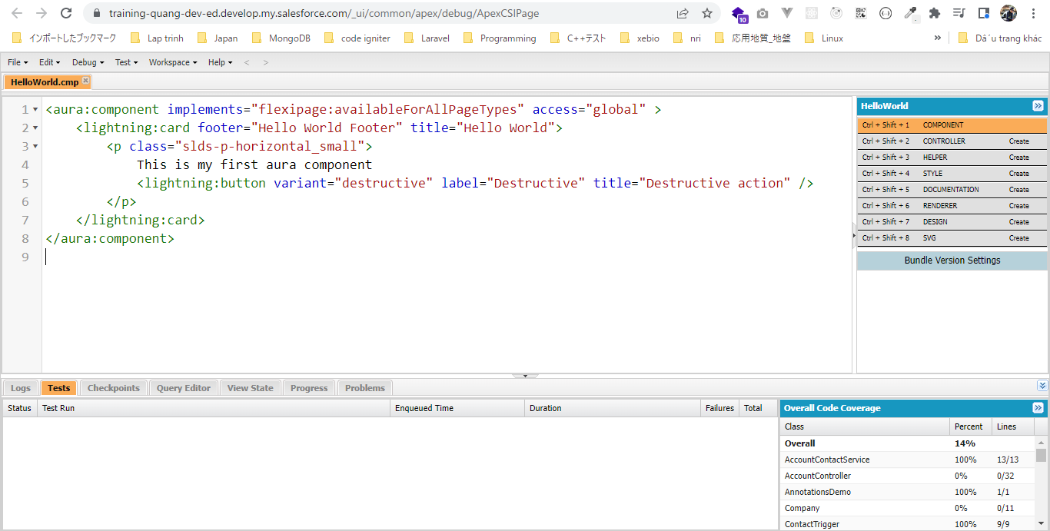

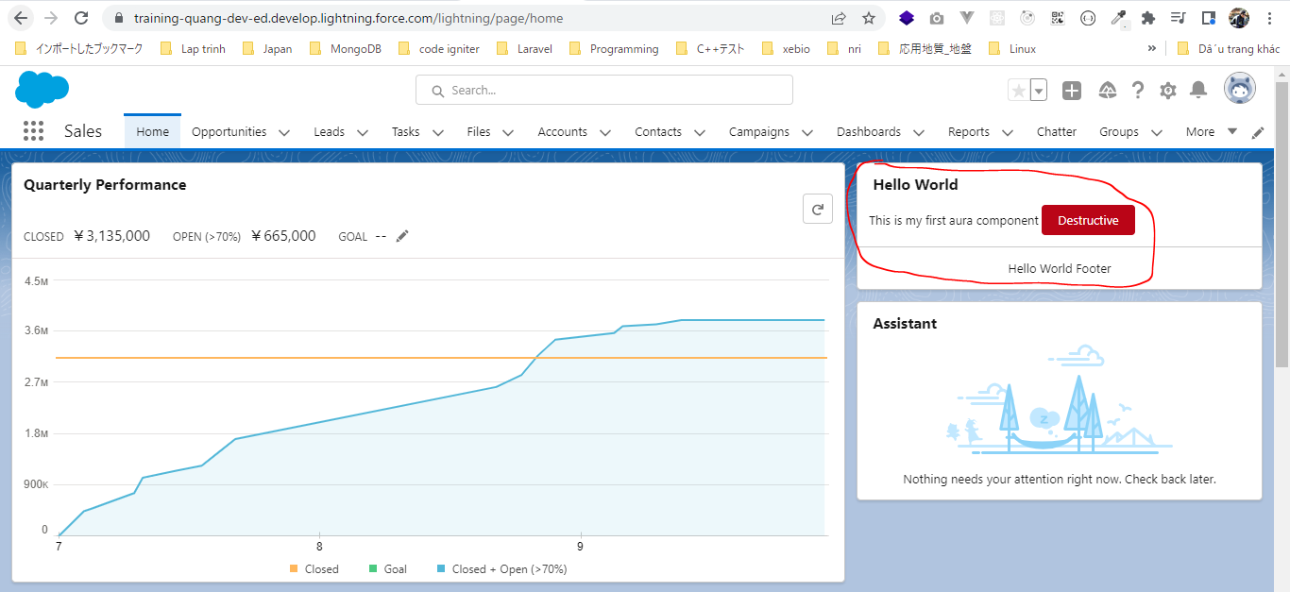

Xử lý nếu component ko hiển thị đúng do bị cache
 | Cách 1
 | ko check ở Cookies option
 | click Clear site data
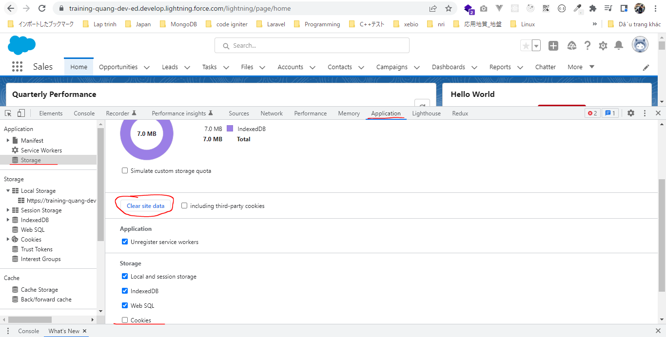

 | Cách 2
 | Switch to debug mode
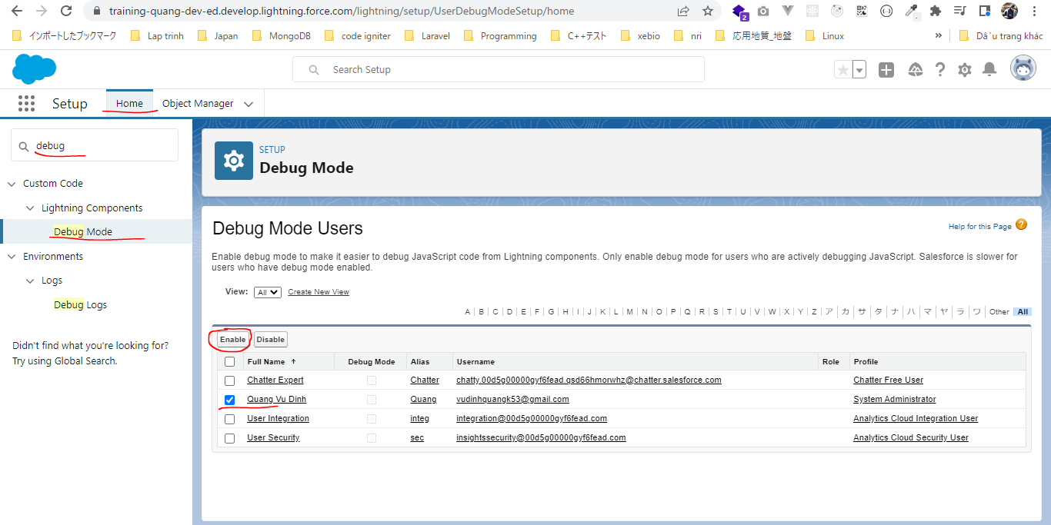

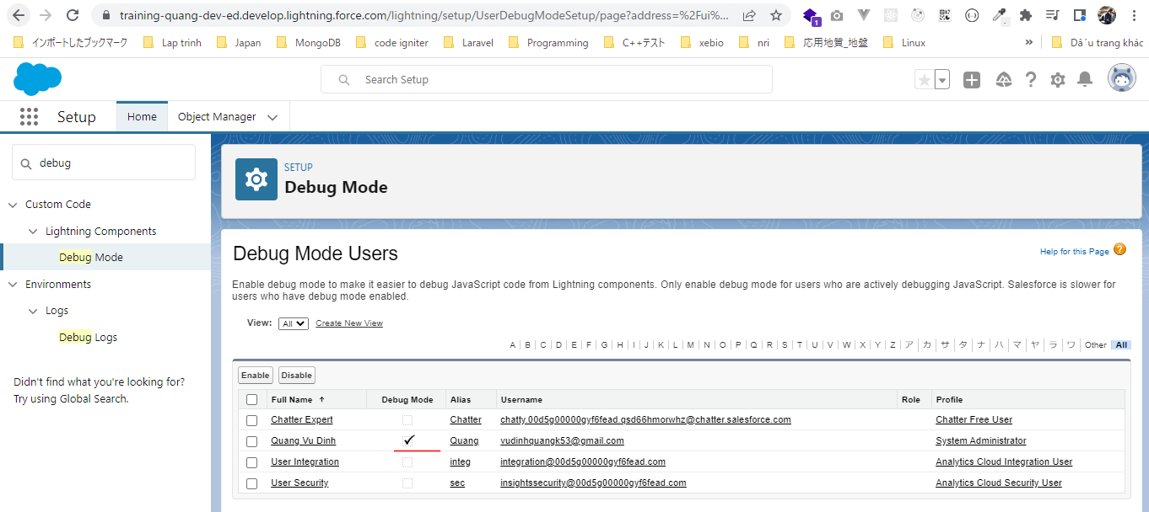

 | Refresh lại trang của mình thấy có thêm 2 nút mới màu vàng và xanh. Nhấn nút màu xanh để xóa cache

Building Board Panel Component
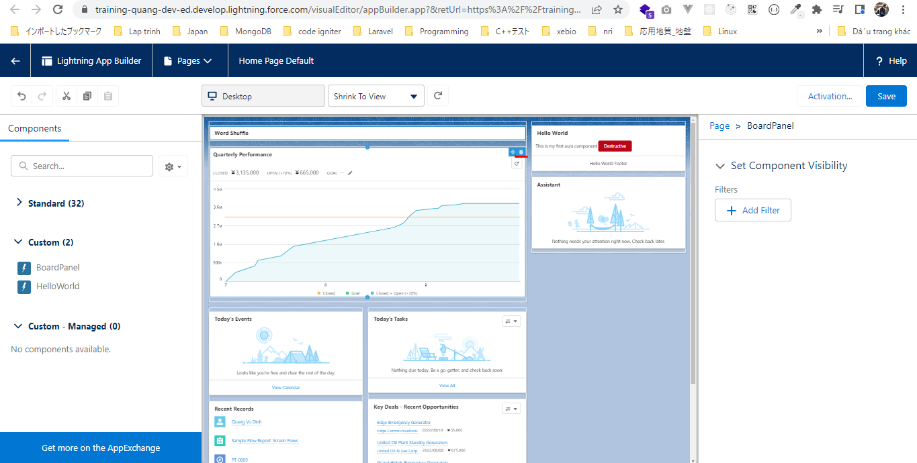
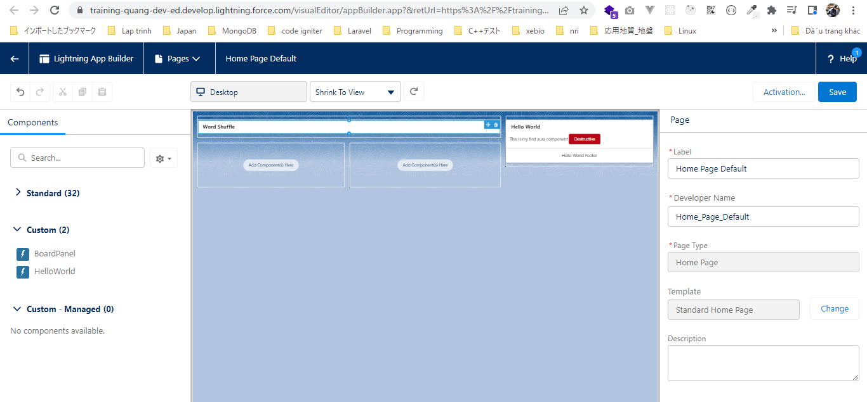
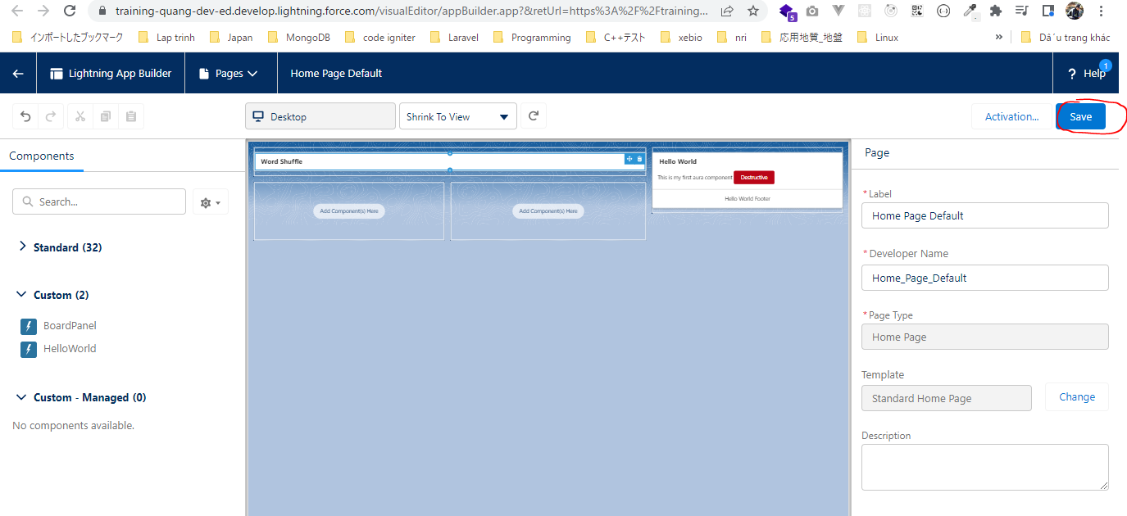
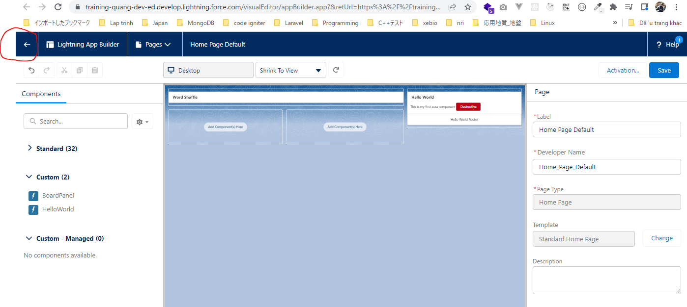
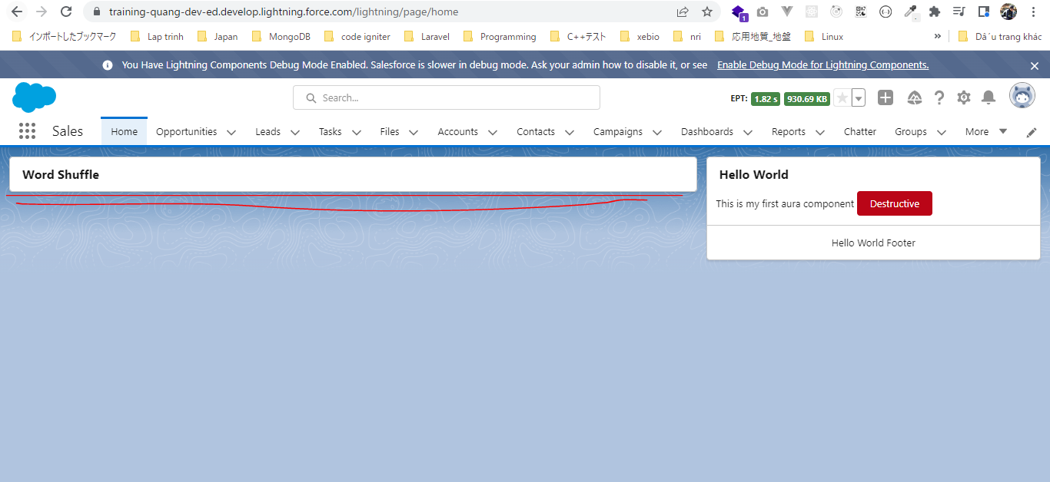
構成
 | salesforce
 |  | 2.Apex-Fundamentals
 |  | 3.Control-Flow-Statements
 |  | 4.Apex-Classes-and-Methods
 |  | 5.Apex-Testing
 |  | 6.Salesforce-Object-Query-Language
 |  | 7.SObject-and-DML
 |  | 8.Exception-Handling
 |  | 9.VS Code-Setup
 |  | 10.Governors-Limits-and-Code-Bulkification
 |  | 11.Advanced-SOQL
 |  | 12.Trigger-overview
 |  | 13.Apex-Testing-Part-2
 |  | 14.Aura-Framework
 |  |  | 1.aura-hello-world
 |  |  |  | HelloWorld.cmp
 |  |  | 2.aura-component-library
 |  |  |  | HelloWorld.cmp
 |  | Boss-Level-Challenge
 |  |  | contact-tracing
 |  |  |  | force-app
 |  |  |  |  | main
 |  |  |  |  |  | default
 |  |  |  |  |  |  | aura
 |  |  |  |  |  |  |  | BoardPanel
 |  |  |  |  |  |  |  |  | BoardPanel.cmp | → | new
 |  |  |  | .prettierrc |  |  |  |  |  | → | code

auto format code
 | salesforce\Boss-Level-Challenge\contact-tracing\.prettierrc
 | {
 | "trailingComma": "none",
 | "tabWidth": 4,
 | "proseWrap": "never",
 | "printWidth": 140,
 | "overrides": [
 | {
 | "files": "**/lwc/**/*.html",
 | "options": { "parser": "lwc" }
 | },
 | {
 | "files": "*.{cmp,page,component}",
 | "options": { "parser": "html" }
 | }
 | ]
 | }

salesforce\Boss-Level-Challenge\contact-tracing\force-app\main\default\aura\BoardPanel\BoardPanel.cmp
 | <aura:component implements="flexipage:availableForAllPageTypes">
 | <lightning:card title="Word Shuffle"></lightning:card>
 | </aura:component>

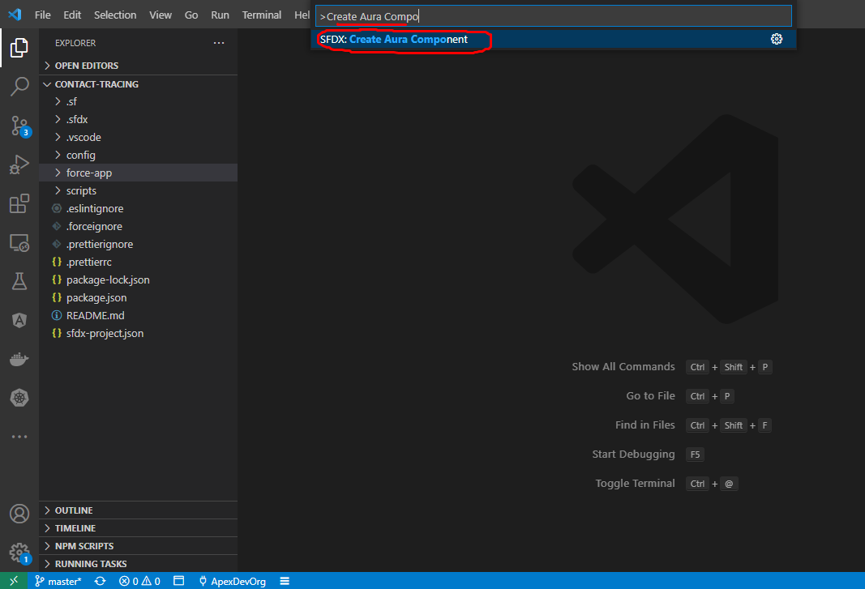

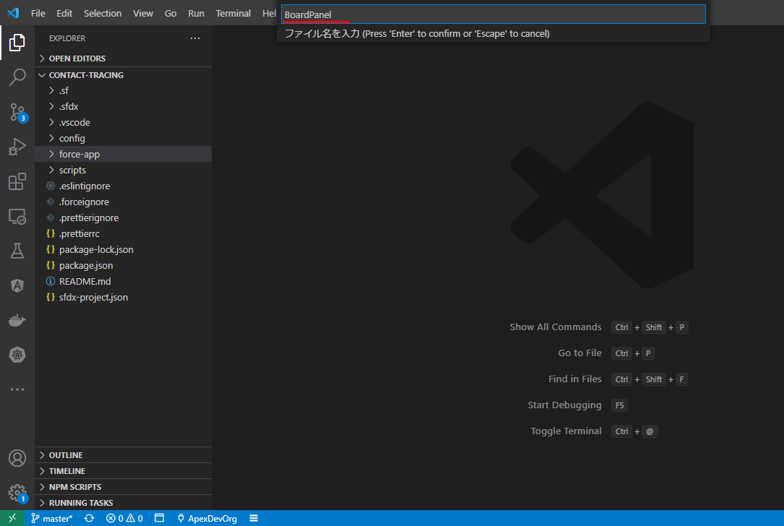

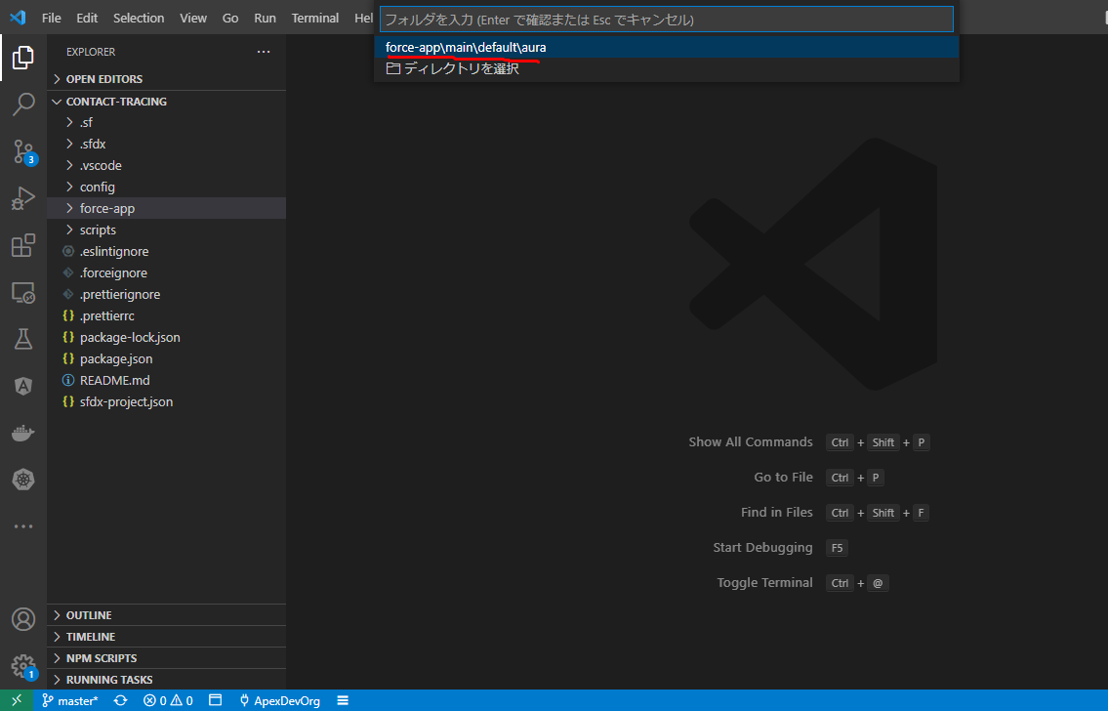

 | made component available for lightning app builder page
 | <aura:component implements="flexipage:availableForAllPageTypes">
 | <lightning:card title="Word Shuffle"></lightning:card>
 | </aura:component>

Deploy
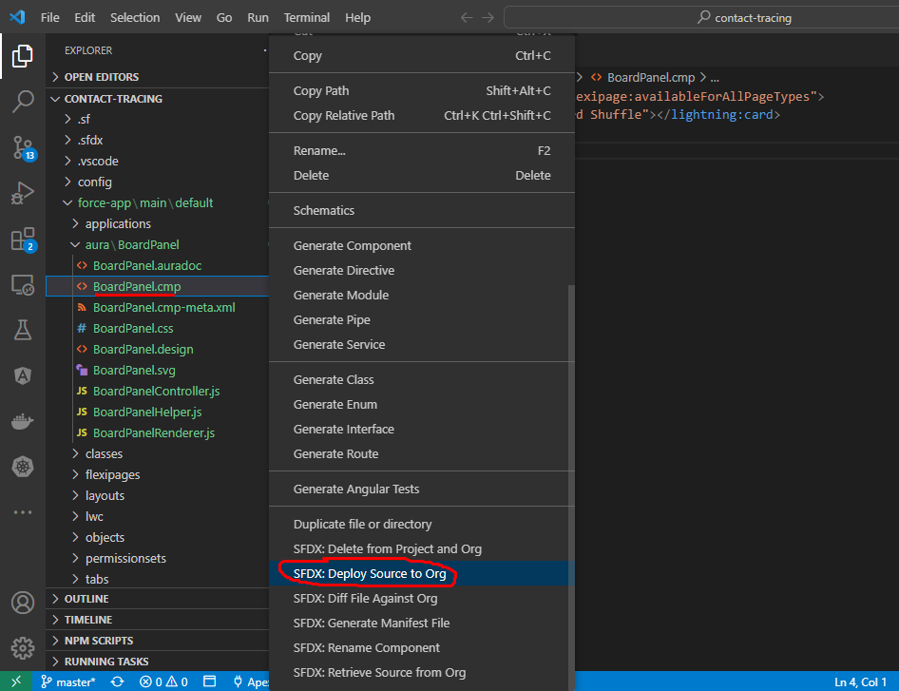

Cho component hiển thị lên page
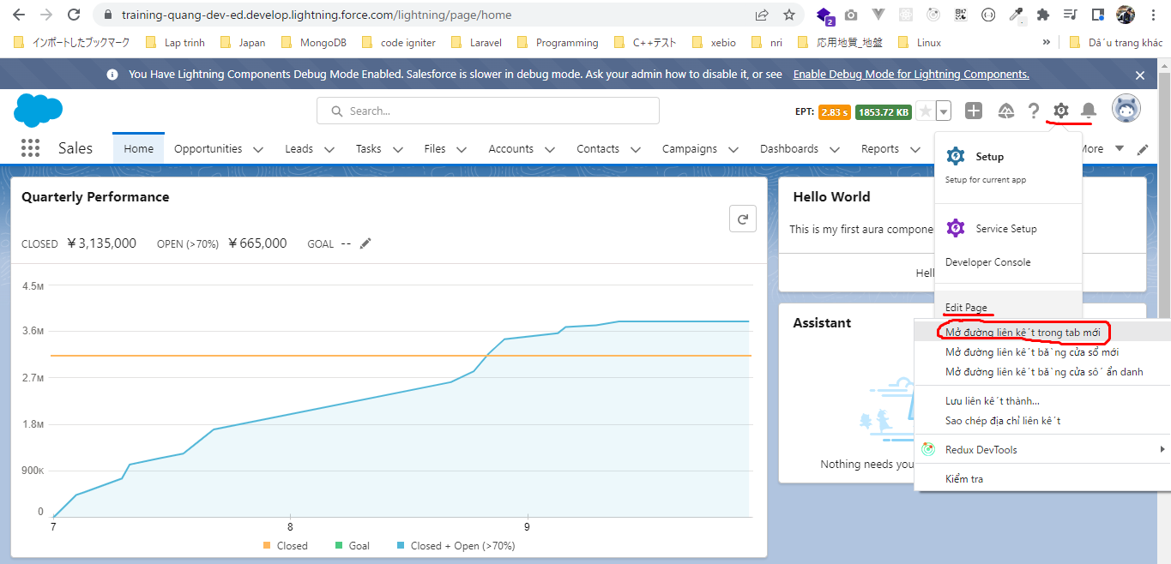

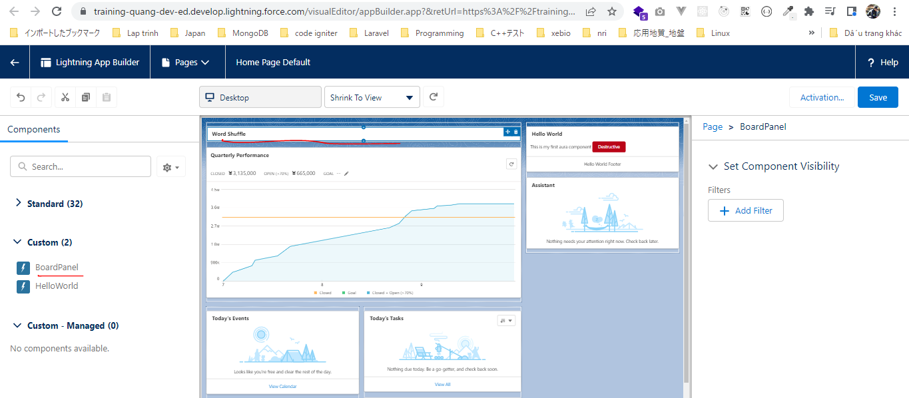

 | Xóa các component ko cần thiết

